Tabela 1
Tabela 1: Podaci o osiguranju za period od 1. januara do 31. maja 2024. godine
Table 1: Insurance data for the period 1st of January - 31st of May 2024.

Šifra Code | Vrste osiguranja/ Class of Insurance | Osiguranja/ Policies |  | Štete/ Claims
 |  | Broj osiguranja/ Number of Insurance | Bruto fakturisana premija/ Gross written premium GWP (€) | Broj šteta/ Number of Claims | Riješene štete/ Settled Claims
 |  |  |  |  | Broj/ Number | Iznos/ Amount (€)
01 | Osiguranje od nezgode/ Accident insurance | 52,549 | 6,510,818 | 4,735 | 3,956 | 2,654,693
02 | Zdravstveno osiguranje/ Health insurance | 16,800 | 2,474,400 | 20,706 | 18,227 | 1,401,001
03 | Osiguranje motornih vozila/ Motor vehicle Insurance | 21,970 | 4,756,013 | 2,191 | 1,818 | 2,299,506
04 | Osiguranje šinskih vozila/ Railway rolling stock insurance | 2 | 143,657 | 3 | 0 | 0
05 | Osiguranje vazduhoplova/ Aircraft insurance | 12 | 168,332 | 1 | 0 | 0
06 | Osiguranje plovnih objekata/ Vessel insurance | 41 | 129,190 | 3 | 1 | 142
07 | Osiguranje robe u prevozu/ Goods in transit insurance | 97 | 382,355 | 103 | 82 | 18,545
08 | Osiguranje imovine od požara i drugih opasnosti/ Insurance against fire and other threats to property | 39,471 | 2,221,472 | 219 | 138 | 422,748
09 | Ostala osiguranja imovine/ Other damage to property | 29,148 | 7,037,049 | 960 | 709 | 703,297
10 | Osiguranje od odgovornosti za upotrebu motornih vozila/ Motor vehicles liability insurance | 297,182 | 18,737,403 | 8,906 | 6,480 | 8,973,392
11 | Osiguranje od odgovornosti za upotrebu vazduhoplova/ Aircraft liability insurance | 34 | 758,305 | 66 | 56 | 5,273
12 | Osiguranje od odgovornosti za upotrebu plovihih objekata/ Vessel liability insurance | 3,500 | 153,555 | 11 | 7 | 9,036
13 | Osiguranje od opšte odgovornosti za štetu/ General liability insurance | 3,436 | 1,296,052 | 154 | 60 | 67,585
14 | Osiguranje kredita/ Credit insurance | 11,482 | 565,278 | 43 | 26 | 89,322
15 | Osiguranje jemstva/ Suretyship insurance | 312 | 28,671 | 43 | 37 | 30,977
16 | Osiguranje finansijskih gubitaka/ Financial loss insurance | 4,104 | 204,894 | 326 | 317 | 37,136
17 | Osiguranje troškova pravne zaštite/ Legal expense insurance | 1,867 | 2,678 | 1 | 0 | 0
18 | Putno osiguranje/ Travel insurance | 99,124 | 666,081 | 2,669 | 2,292 | 250,703
19 | Druge vrste neživotnih osiguranja/ Other classes of non-life insurance | 29,960 | 64,310 | 3 | 0 | 0
20 | Osiguranje života/ Life insurance | 76,684 | 9,535,301 | 1,302 | 1,073 | 4,207,147
21 | Rentno osiguranje/ Annuity insurance | 140 | 5,760 | 25 | 16 | 18,326
22 | Dopunsko osiguranje lica uz osiguranje života/ Supplementary insurance in addition to life insurance | 47,341 | 712,084 | 443 | 272 | 364,841
23 | Druge vrste životnih osiguranje/ Other classes of life insurance | 479 | 99,428 | 4 | 4 | 3,860
 | UKUPNO (neživotna osiguranja, vrste 01 - 19) TOTAL (non-life insurance, lines 01 -19) | 611,091 | 46,300,514 | 41,143 | 34,206 | 16,963,355
 | UKUPNO (životna osiguranja, vrste 20 - 23) TOTAL (life insurance 20 - 23) | 124,644 | 10,352,573 | 1,774 | 1,365 | 4,594,175
 | UKUPNO / TOTAL | 735,735 | 56,653,087 | 42,917 | 35,571 | 21,557,529
Izvor/Source: ANO/ISA

Grafik 1: Učešće vrsta osiguranja u ukupnoj BFP
Chart 1: Share of classes of insurance in total GWP

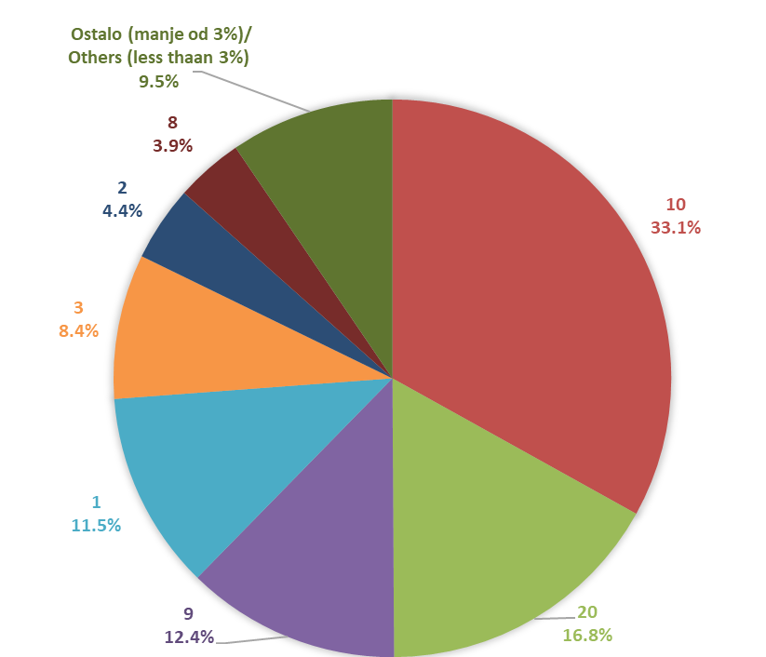

Izvor/Source: ANO/ISA

Sadržaj/Contents

